Modelo de dominio
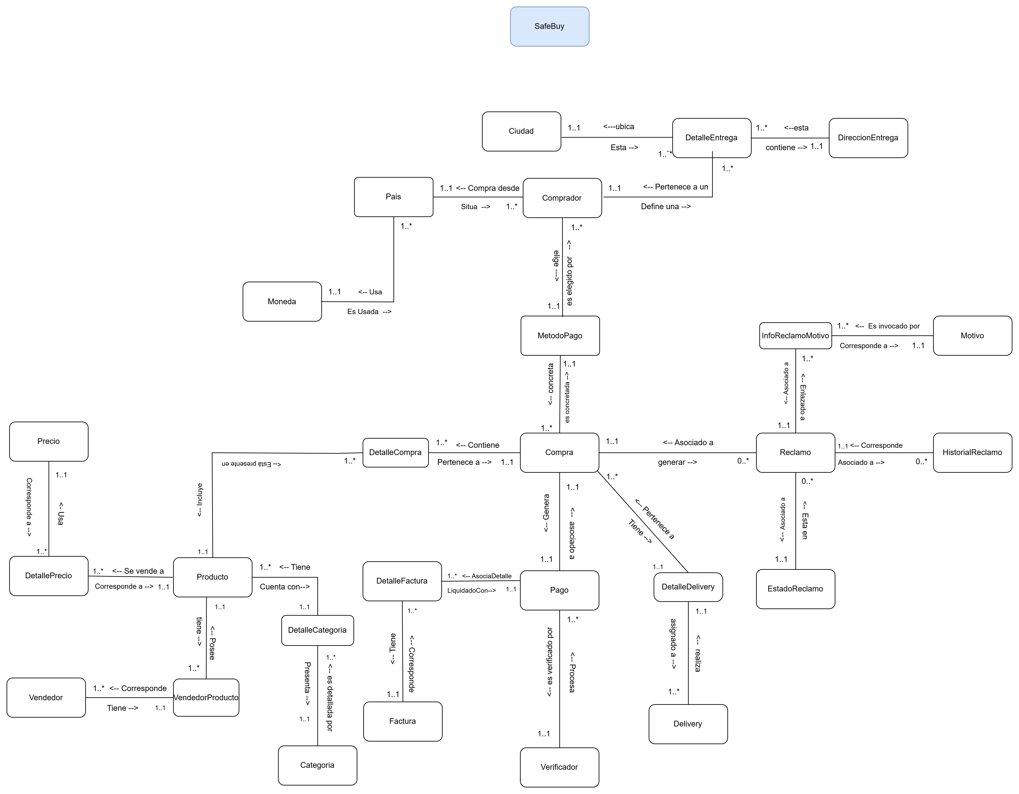
<< Ir al listado de objetos de dominio

ModeloFlujoEventoEnElTiempo
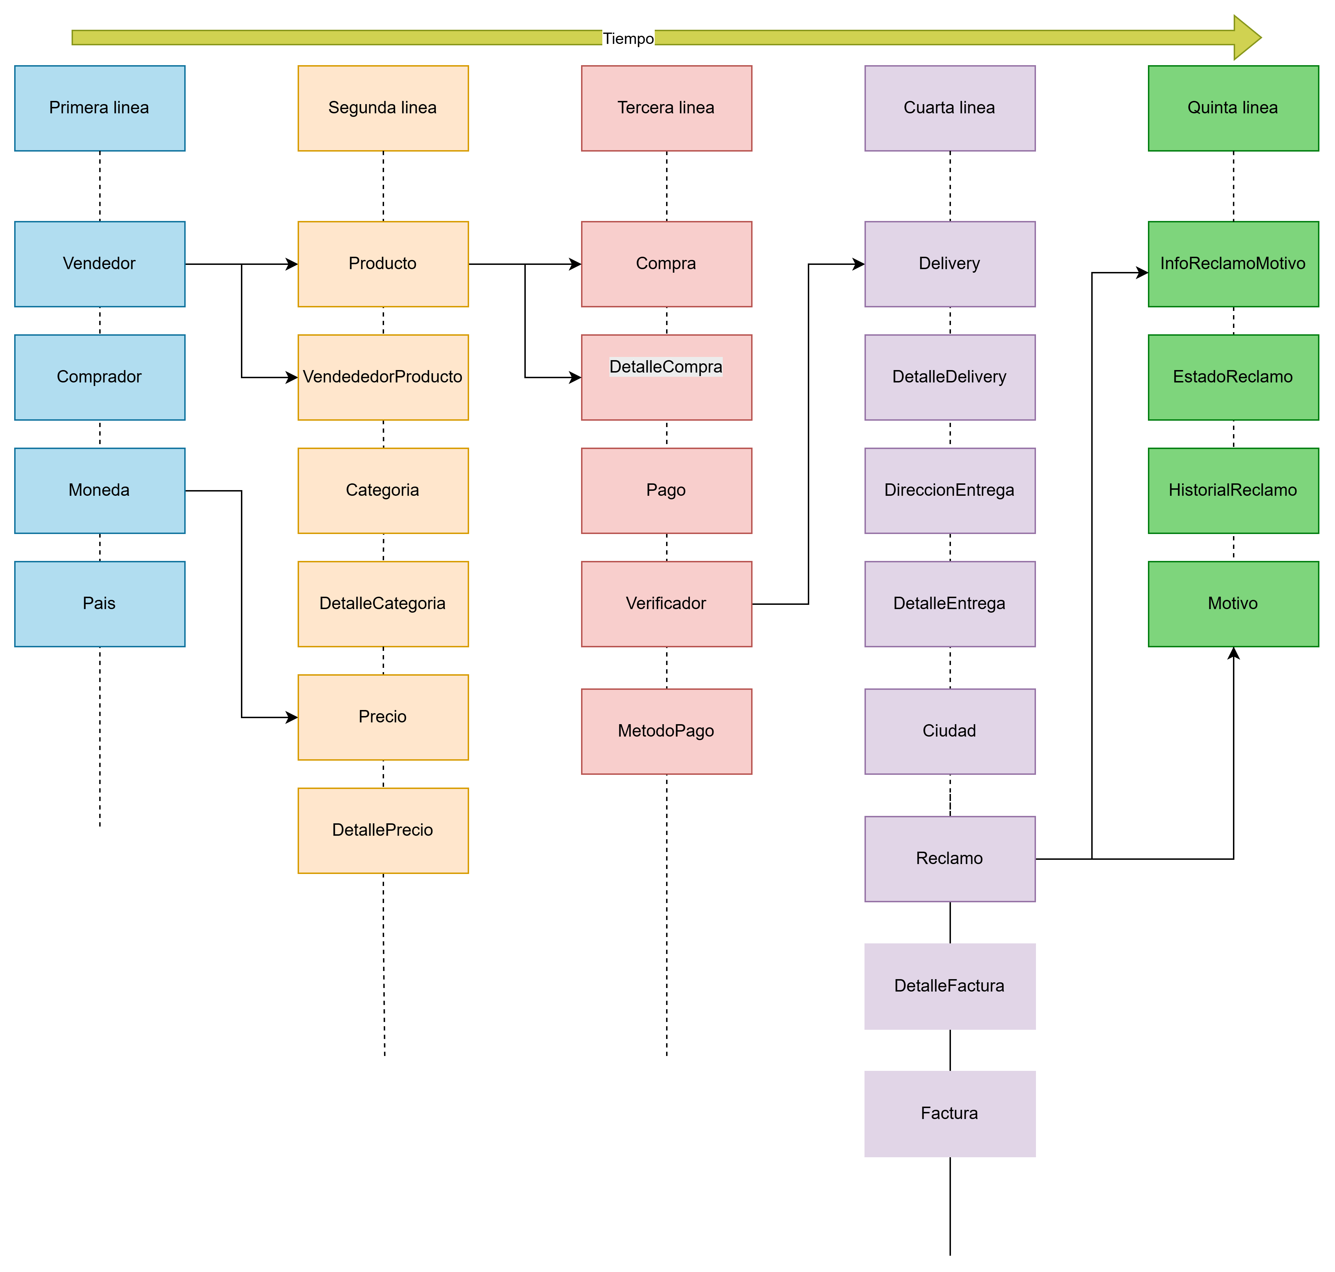

MER
